游戏配置文件清单
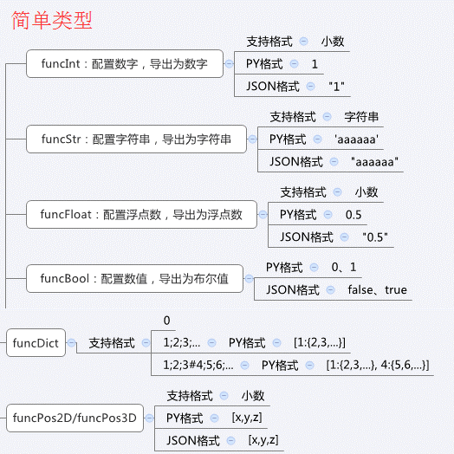
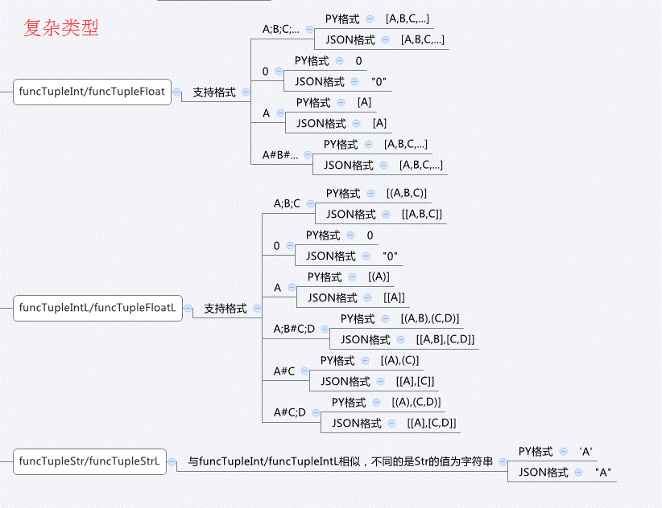
游戏配置文件清单 | 服务器配置 | 客户端配置 | 客户端配置格式
_ExcelToData.xlsm |  |  | 5 |  | 1、将ExcelToData.xlsm放到对应的游戏配置文件夹中 | 是否生成LUA
_Test.xlsx | 已导出 | 已导出 |  |  | 2、在Excel中：文件→选项→自定义功能区→选中开发工具（右边）→确定 | 1
 |  |  |  |  | 3、功能区→开发工具→宏安全性→启用所有宏
 |  |  |  |  | 4、点击“获取文件路径下所有游戏配置文件” | Lua格式
 |  |  |  |  | 5、工具会在当前路径生成PyDatas、JsonDatas，Txts文件夹 | 1
 |  |  |  |  | 6、除了当前路径外，还可在H24、H25单元格配置额外的导出路径，一般用客户端、服务器工程的配置路径

 |  |  |  |  | 配置注意：
 |  |  |  |  | 1、需要导出的工作簿名称定义为：@中文名#英文名，英文名作为py文件的名称
 |  |  |  |  | 2、没有用@标志的工作簿不会导出，一个excel文件可以有多个导出表
 |  |  | Test.xlsx |  | @!表不导出ClientConfig配置，ClientConfig可用于生成客户端的数据类
 |  |  |  |  | 3、字段名：
 |  |  |  |  | 英文名[!][funcInt]：主键值，一个表只能有1个，funcInt代表导出的数据类型为Int整型
 |  |  |  |  | 英文名[][funcInt]：该字段可以配置空
 |  |  |  |  | 英文名[.][funcInt]：该字段不能配置为空
 |  |  |  |  | 4、最终导出文件编码形式为：utf-8
 |  |  |  |  | 5、客户端配置格式可选择：
 |  |  |  |  | 1、JSON格式：不带键值，所有单元格的值导出类型都为字符串
 |  |  |  |  | 2、JSON格式：带键值，简单类型全部为字符串
 |  |  |  |  | 3、JSON格式：带键值，所有单元格的值导出类型都为字符串
 |  |  |  |  | 4、TXT格式：导出Txt文件，间隔用分隔符
 |  |  |  | 服务器表相对路径 | 5、JSON格式：带键值，根据已定义的字段类型
 |  |  |  | 客户端表相对路径 | 6、导出Lua类型文件
 |  |  |  |  | 1、常规方式
 |  |  |  |  | 2、嵌套方式（暂未实现）

